画面遷移図
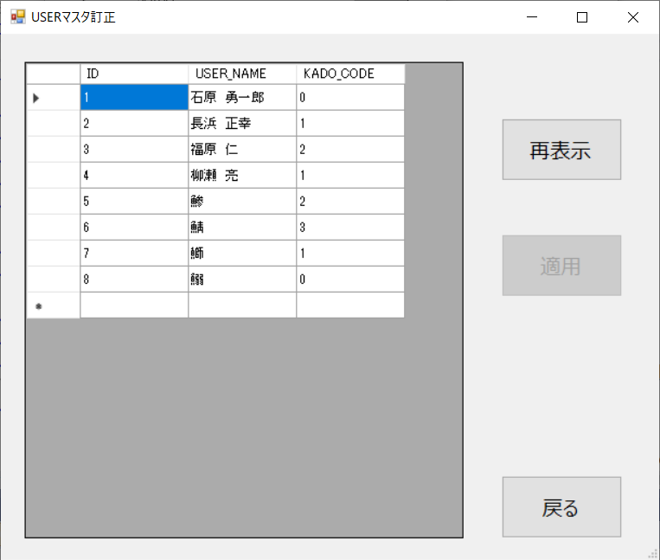
画面遷移図

概略 |  |  |  | ファイル名

 |  | 新規登録 |  |  |  | AddEdit.vb

メインメニュー |  | 社員一覧 | 更新・削除 | Menu.vb |  | UserList.vb | AddEdit.vb

 |  | マスタ選択 | マスタ訂正 |  |  | MasterDataEdit.vb | MasterEdit.vb

実際の画面

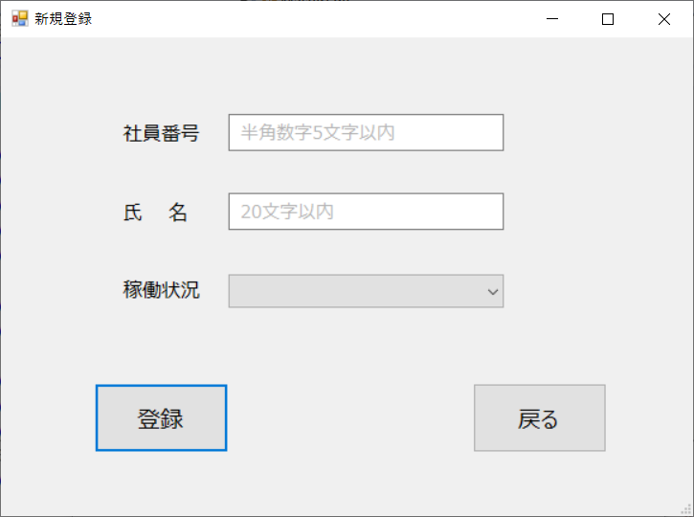
 |  |  | 新規登録
メインメニュー
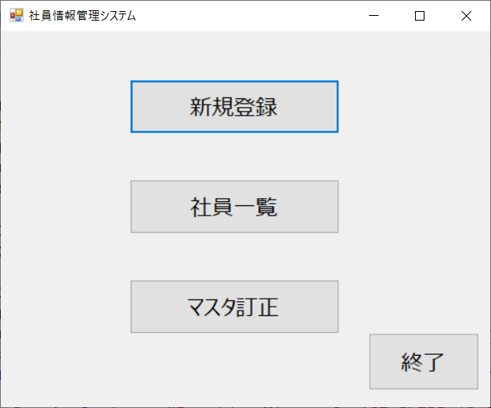

 |  |  | 社員一覧 |  | 更新・削除
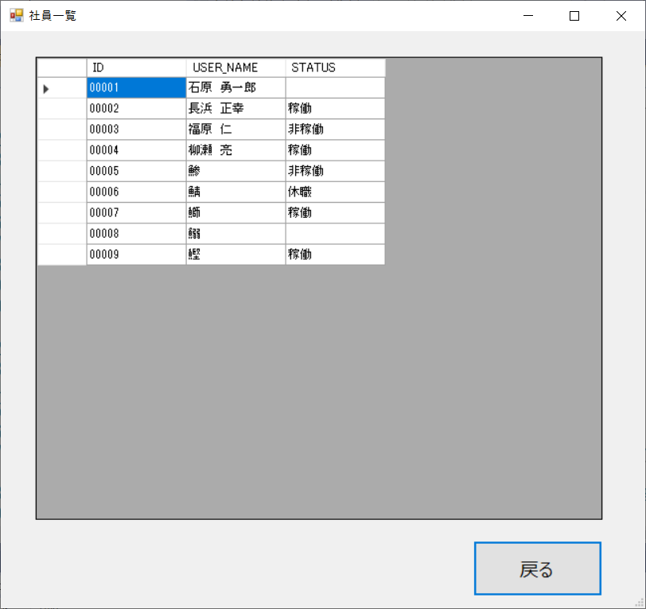
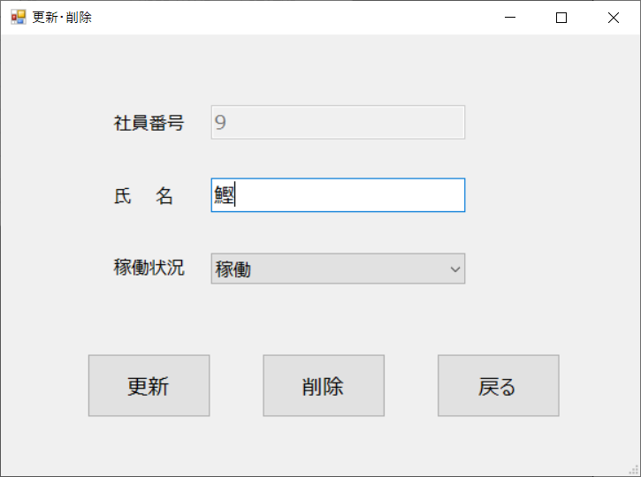

 | マスタ選択
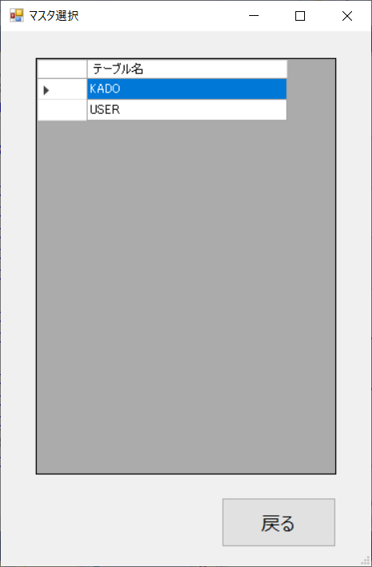

 |  |  | マスタ訂正

簡易マニュアル
 |  | 簡易マニュアル

 |  | 目次

 | 1 | メインメニューについて
 | 2 | 新規登録画面について
 | 3 | 社員一覧画面について
 | 4 | 更新・削除画面について
 | 5 | マスタ選択画面について
 | 6 | マスタ訂正画面について

 | 1 | メインメニューについて
 |  | メニューからクリックして項目を選択する

目次へ

 | 2 | 新規登録画面について
 |  | メインメニューから新規登録ボタンが押されると開く
 |  | 社員情報の新規登録ができる
 |  | 番号・氏名を入力し稼働状況はリストから選択する
 |  |  | ※稼働状況は未選択でも登録可能
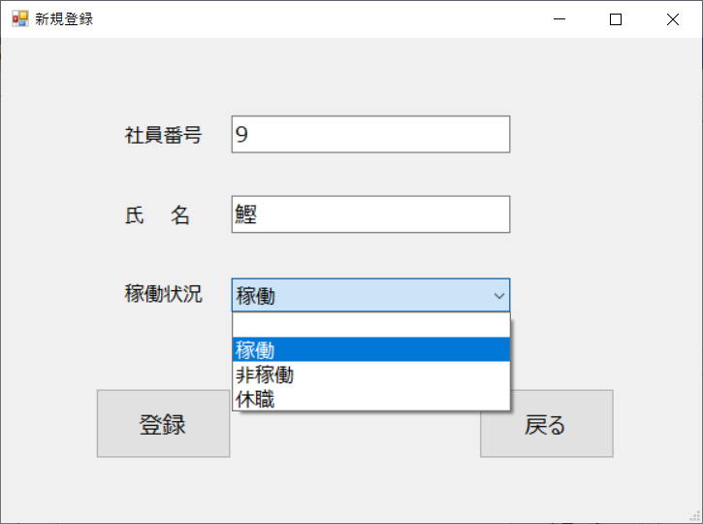

 |  | 登録ボタンを押すとDBに登録される | 登録できなかった時はエラーメッセージが表示される
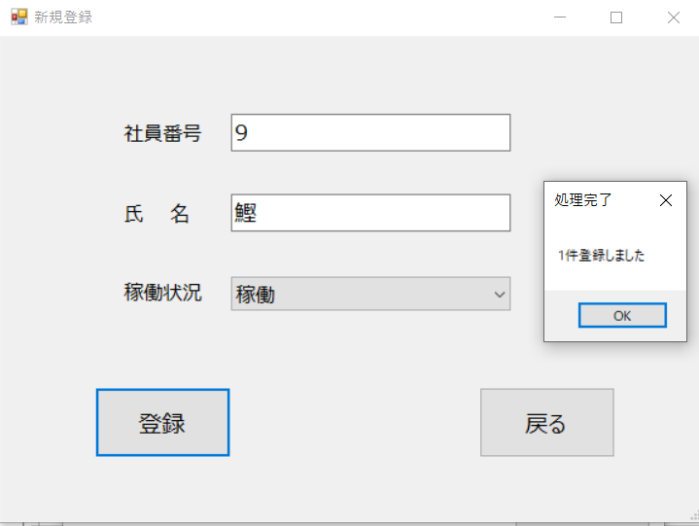
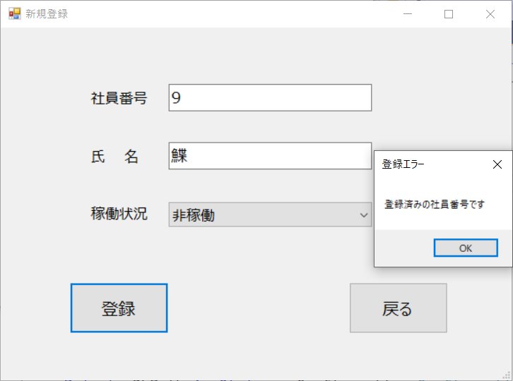

目次へ

 | 3 | 社員一覧画面について
 |  | メインメニューから社員一覧ボタンが押されると開く
 |  | セルをクリックすることで更新・削除画面へ

目次へ

 | 4 | 更新・削除画面について
 |  | 社員一覧からクリックしたセルの情報が表示される
 |  | 社員情報の更新・削除ができる
 |  | 使い方は新規登録画面と同様
 |  |  | 更新時表示例
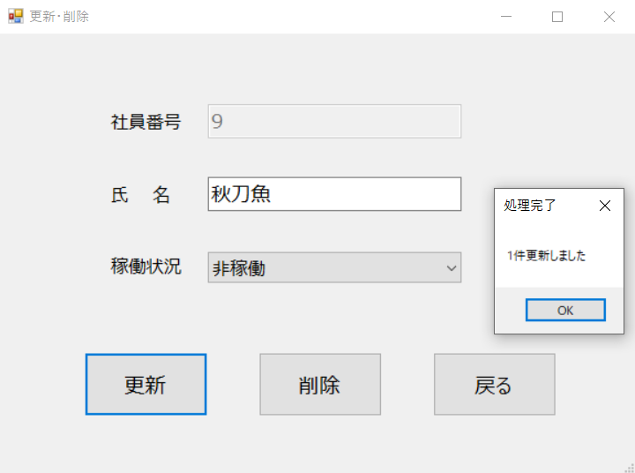

 |  | 処理成功後、詳細画面が閉じ一覧に反映される | 削除時表示例
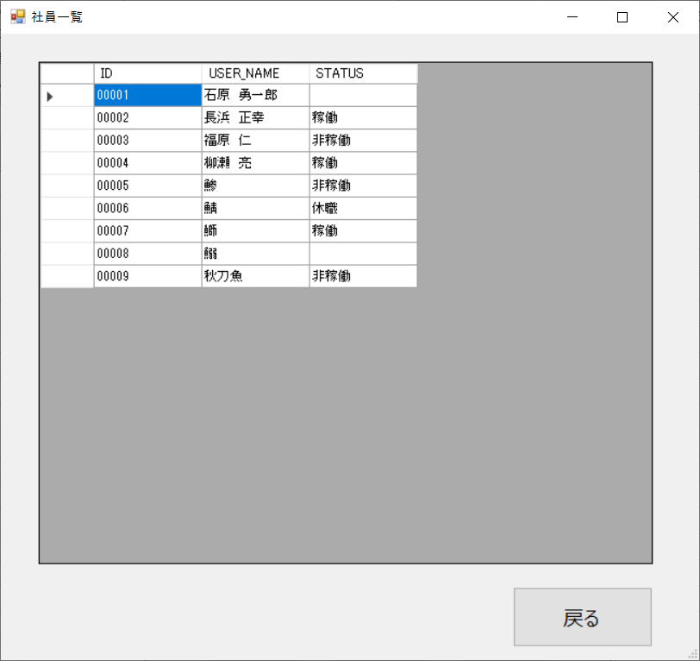
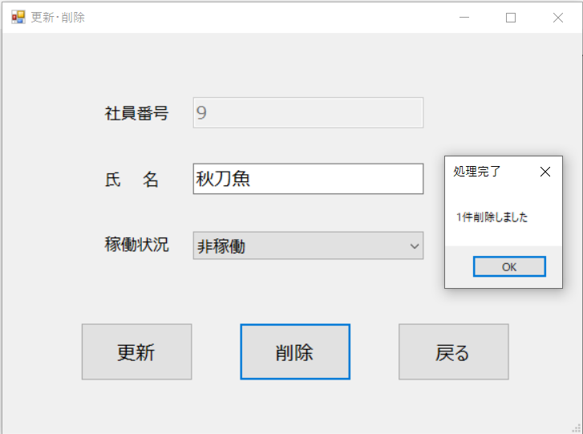

目次へ

 | 5 | マスタ選択画面について
 |  | メインメニューからマスタ訂正ボタンが押されると開く
 |  | DBに登録されているテーブル一覧が表示される
 |  | マスタ名（テーブル名）をダブルクリックすると
 |  | マスタ訂正画面が開く

目次へ

 | 6 | マスタ訂正画面について
 |  | ダブルクリックされたマスタの訂正画面が表示される
 |  | セルの中身を直接書き換え適用ボタンを押すことで
 |  | 反映される
 |  | 登録・更新・削除を1回の適用で行うことができる
 |  | 【USER】マスタ例 | 【KADO】マスタ例
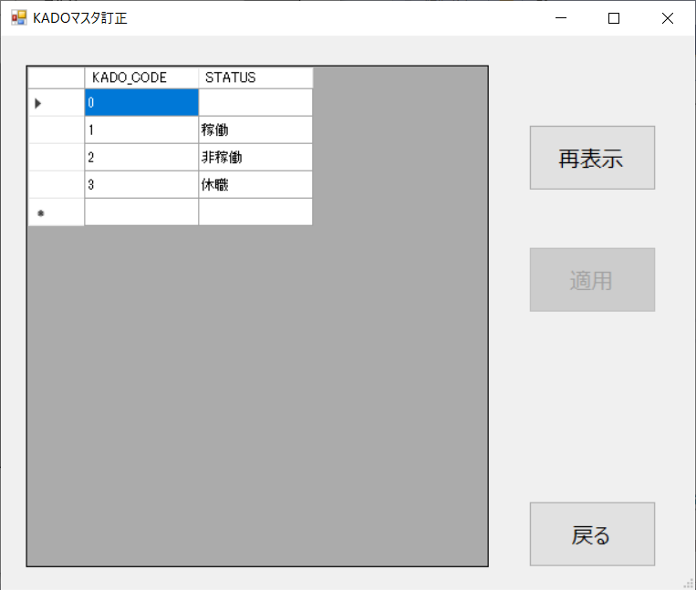

 |  | 編集時例 | 適用完了時例
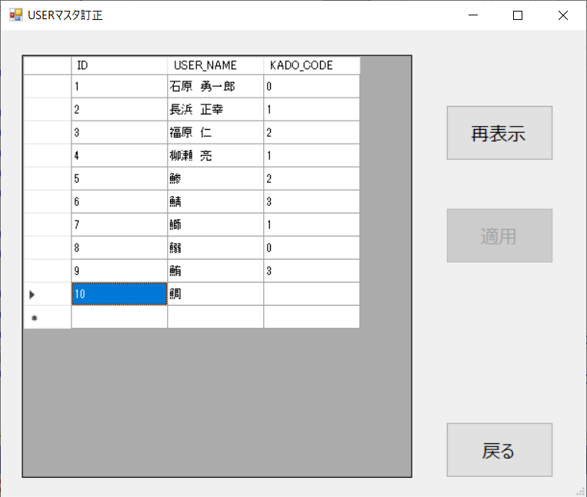
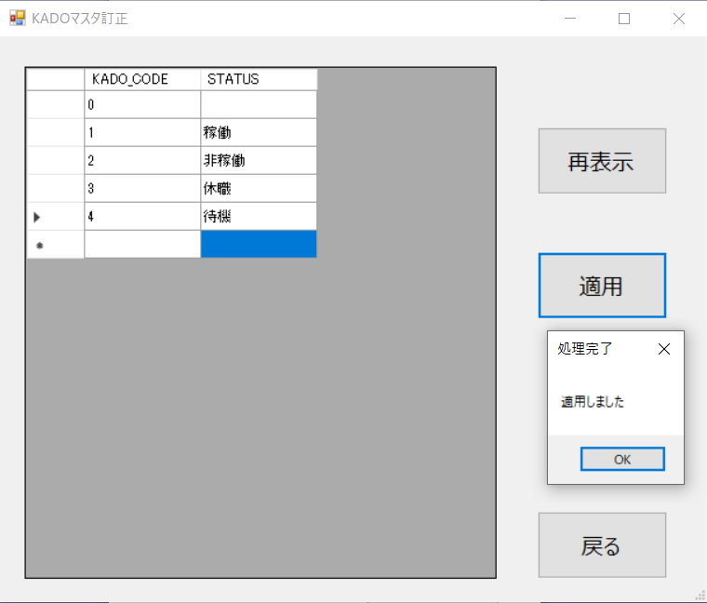

目次へ

詳細マニュアル
 |  | 詳細マニュアル とその他説明とかテスト結果とか言い訳

 |  | 目次

 | 1 | メインメニューについて | 初めに
 | 2 | 新規登録画面について | 要件定義でも詳細をほぼ規定されていない部分がある
 | 2-1 | 社員番号入力エラー発生一例 | 以降の各フォーム共通(プロトタイプから大きな変更は無い)
 | 2-2 | 稼働状況のリスト内容を編集する場合 | 画面サイズ・配置：適当
 | 3 | 社員一覧画面について | コントロールの基本フォント
 | 4 | 更新・削除画面について | Meiryo UI
 | 5 | マスタ選択画面について | DGV・フォームテキスト・メッセージボックスフォント
 | 6 | マスタ訂正画面について | MS UI Gothic

 | 1 | メインメニューについて

 |  | システムのTOPページとして表示される画面 | ボタンの説明 | 実装
 |  | クリックするとそのコンテンツが開かれる | 新規登録ボタン | デザイン調整のみ
 |  | 終了または×ボタンで画面を閉じる | 新規登録画面へ遷移する

 |  |  | 社員一覧ボタン
 |  |  | 社員一覧画面へ遷移する

 |  |  | マスタ訂正ボタン
 |  |  | マスタ選択画面へ遷移する

 |  |  | 終了ボタン
 |  |  | システムを終了する

 |  |  | クリックするとフォームが開いていく形式なので
 |  |  | 基本的にまとめて閉じることができない
 |  |  | デバッグ時に停止するか、1画面ずつ閉じていくしかない

目次へ

 | 2 | 新規登録画面について
 |  |  | 要件定義内容 | 追加実装
 |  | 入力規定 | 社員番号について | 社員番号チェック機能
 |  | ・社員番号は半角数字5桁以内 | 半角、数字(5桁(前ゼロ))のみ入力可能とする | ・空欄でないか未入力チェック
 |  | ・氏名は全半角アルファベット縛りなし20文字以内 | 入力必須とする（詳細編集の場合は、編集不可とする） | ・正規表現による数値チェック
 |  | ・稼働状況についてはリスト内から1つ選択する |  | ・登録できないよう指定した値かチェック
 |  |  | 氏名について | ・DBに登録されていないか調べる既存チェック
 |  |  | 全角、２０桁
 |  |  | 入力必須とする | 氏名チェック機能
 |  |  |  | ・空欄でないか未入力チェック
 |  |  | 稼働状況について
 |  |  | リストBOXとする。 | 稼働状況
 |  |  | 内容は、ブランク、稼働、非稼働、休職 | ・処理時不正なインデックス値であった場合の処理

 |  |  |  | 登録処理メッセージ表示機能
 |  |  | プレースホルダにて正しい入力を促すよう調整 | 処理成功時、エラー発生時それぞれ表示する
 |  |  | 主に重複すると困る社員番号のチェックをしている
 |  |  | 例外発生した時の処理をする | 登録処理成功時フォームクリア機能
 |  |  | 稼働状況チェックは現在使われることはないはず | 入力された値を破棄する
 |  |  | Item追加時にその処理も書き変える | 登録せず戻るボタンを押した時または、
 |  |  | 前ゼロの場合無視され以降の番号のみ登録される | エラー発生時は値を保持する
 |  | フォームのテキストボックスにて入力桁数制限をした | （課題開始時から取り入れられていた）
 |  | のでチェック以前にそもそも入力できない |  | プレースホルダ機能
 |  | 社員番号最大：5桁 |  | 文字うっすら表示する、ガイドないと困惑するよね
 |  | 氏名最大：20文字 |  | フォーカスしないと面倒、デバッグ時は普通に邪魔

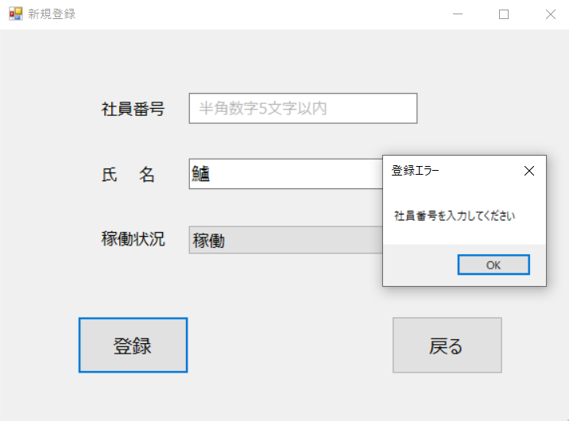
 |  | 社員番号入力エラー発生一例
 |  | ・未入力時 | ・ひらがな等文字入力時 | ・全角数字入力時
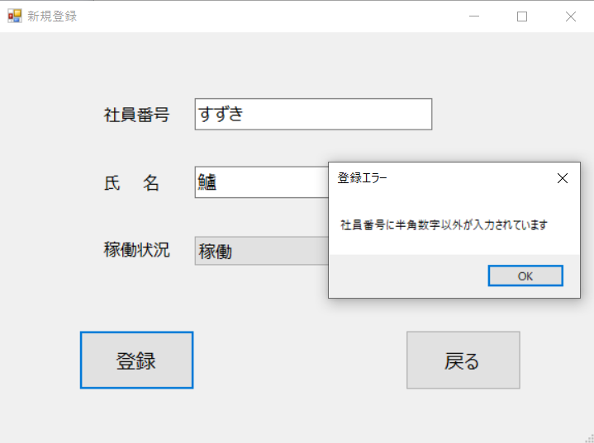
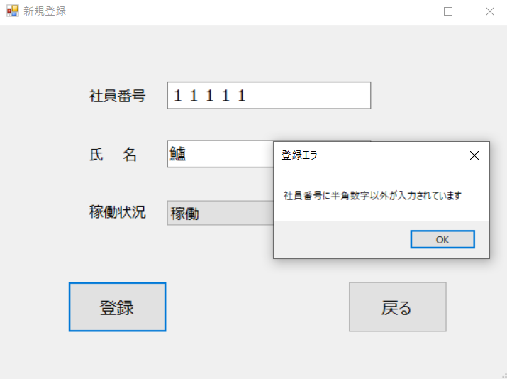

目次へ

 |  | ・アルファベット入力時 | ・既に登録されていた番号を入力した場合 | ・不正な値入力時（元は入ってしまう状態だった）
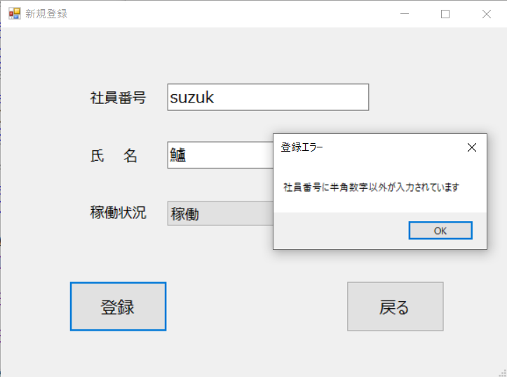
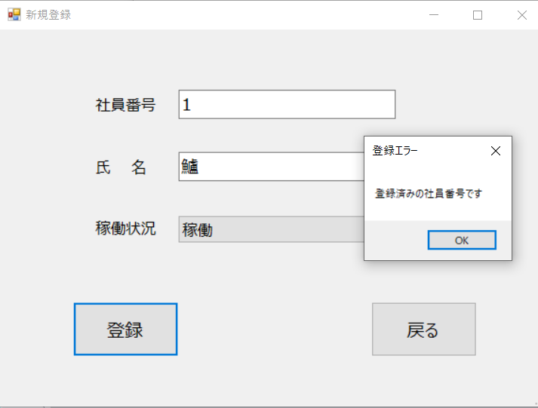
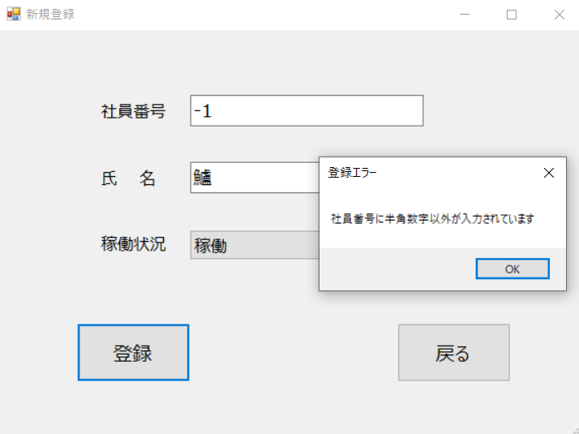

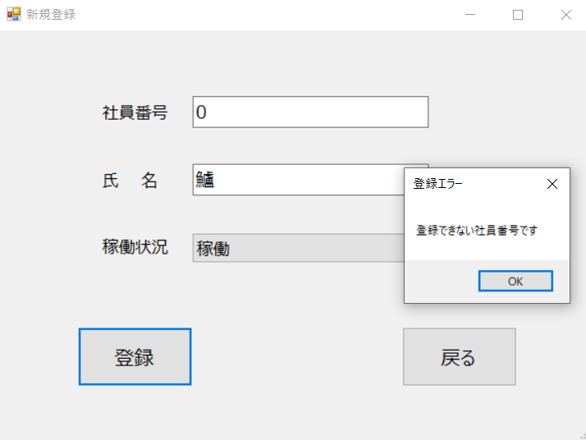
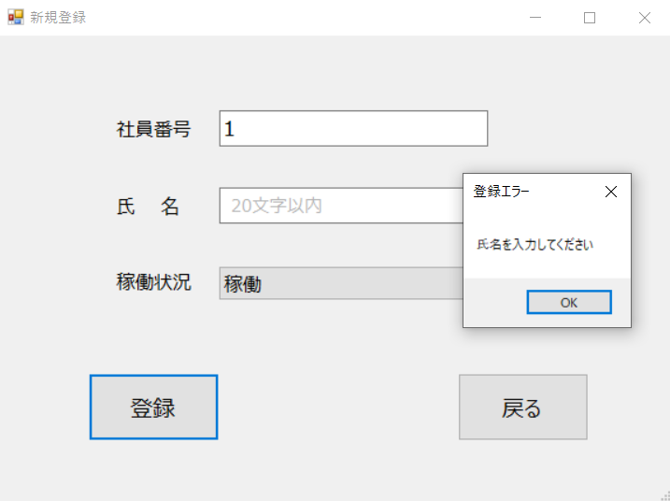
 |  | ・０を入力できない値として指定した場合 | 氏名入力エラー例（未入力時） | チェック機能の処理順
 |  |  |  | 1.社員番号未入力チェック
 |  |  |  | 2.社員番号数値チェック
 |  |  |  | 3.社員番号指定値チェック
 |  |  |  | 4.氏名未入力チェック
 |  |  |  | 5.稼働状況内部処理チェック
 |  |  |  | 6.社員番号既存チェック

 |  |  |  | ボタンの説明
 |  |  |  | 登録ボタン
 |  |  |  | 入力された値をDBへ登録する

 |  |  |  | 戻るボタン
 |  |  |  | メニュー画面へ遷移する
 |  |  | リスト内容を編集する場合には
 |  | 稼働状況リスト内容 | AddEdit.vbのプロパティを開きItemsから右端にある | …をクリックして文字列コレクションエディタで行う

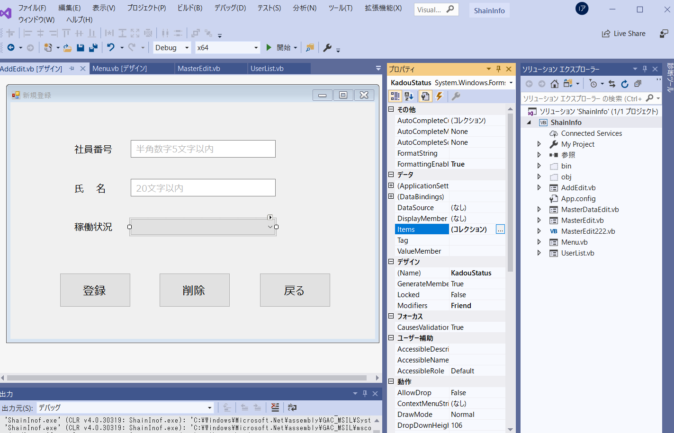
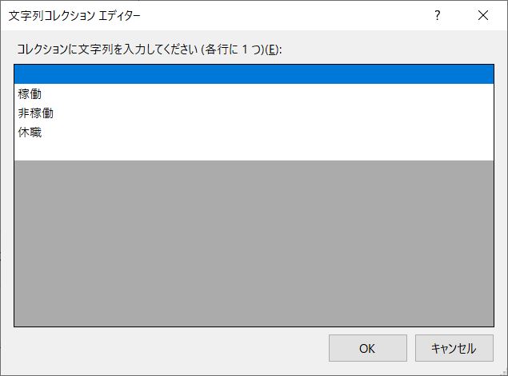

目次へ

 | 3 | 社員一覧画面について
 |  | 社員情報一覧が表示される
 |  | セルをクリックすることでAddEdit.vbにその値が渡され | 要件定義内容 | 実装
 |  | 更新・削除画面に表示される | 一覧について | 社員番号の前0埋め
 |  |  | 社員番号、氏名、稼働状況を表示する | STATUSを表示されるようにした
 |  |  | レコードをダブルクリックすると、 | ・一覧から状況が確認できる
 |  |  | 詳細編集画面へ遷移する。 | 一覧を社員番号昇順で表示されるようにした

 |  |  | 戻るボタンについて
 |  |  | メニュー画面へ遷移する

 |  |  | 桁が揃って見やすいのか | プロトタイプではダブルクリックではなく
 |  |  | 密集して見にくいのかよくわからないところ | クリックで遷移するのでそれを採用した
 |  |  |  | またSTATUSで表示すると数値で表示するKADOと
 |  |  |  | 値の渡し方が変わってしまう
 |  |  |  | （セルの番号をリストのインデックスとして渡していた）
 |  |  |  | そのためDBNull の処理とともに引き渡し部分も追加した

目次へ

 | 4 | 更新・削除画面について
 |  | 新規登録画面（AddEdit.vb）と同じ画面
 |  | 登録は更新ボタンに、削除ボタンを表示されるようにした | ボタンの説明 | 実装
 |  |  | 更新ボタン | 削除ボタンのと機能の追加
 |  |  | DBに登録されている値を更新する | 更新機能はプロトタイプに付いていた

 |  |  | 削除ボタン | 更新・削除処理メッセージ表示機能
 |  |  | DBからこのレコードを削除する | 処理成功時、エラー発生時それぞれ表示する

 |  |  | 戻るボタン
 |  |  | メニュー画面へ遷移する

 |  |  | チェック機能も新規登録画面同様だがDBに
 |  |  | 入っていなければならないので既存チェックは行わない
 |  |  | また、更新時は同じ番号でなければエラーが発生するので
目次へ |  |  | 社員番号は操作できないようになっている

 | 5 | マスタ選択画面について
 |  | マスタ名（テーブル名）をダブルクリックすると | ボタンの説明 | 実装
 |  | マスタ訂正画面が開く | 戻るボタン | デザイン調整のみ
 |  | 特にやったことはない | メニュー画面へ遷移する

目次へ

 | 6 | マスタ訂正画面について
 |  | DGVを直接書き換えることのできる画面
 |  | 登録・更新・削除を行える（以下、適用） | 要件定義内容 | 実装
 |  | 適用ボタンはセルの操作後使用可能になる | 氏名マスタ | 実はほぼ全部最初から作った部分
 |  |  | 社員番号、氏名を表示 | コピペして使ってもわからなかった部分がある
 |  |  | 最終行はブランク、新規の場合はここに入力 | 動作が非常に不安定
 |  |  |  | ただひたすら申し訳ない
 |  |  | 稼働状況マスタ | 一応動く、適用もできる、しかし使い手に技術を
 |  |  | 社員番号、稼働状況を表示 | 求めてしまうのでシステムとしてはあまり良くない出来
 |  |  | 最終行はブランク、新規の場合はここに入力
 |  |  | 稼働状況はブランク、稼働、非稼働、休職のみ | DataErrorハンドルの追加
 |  |  | 入力可能とする。 | 唯一の救い、ミスは少し減るはず

 |  |  |  | その他トランザクション処理
 |  |  |  | 非適用時キャンセルの動作おかしくなってません…？
 |  |  | ボタンの説明
 |  |  | 再表示ボタン
 |  |  | 再表示し画面を元に戻す
 |  |  | 適用していない場合その内容は消える

 |  |  | 適用ボタン
 |  |  | DBに対しDGV上の値を適用する
 |  |  | 複数のレコードを1度の処理で全て行える

 |  |  | 戻るボタン
 |  |  | マスタ選択画面へ遷移する
目次へ

